상품제안서
드망즈 UVDTF 필름인쇄머그 델마 | 상품코드: S40608

 |  |  |  |  |  |  | 02-713-8555 | www.synergygift.co.kr
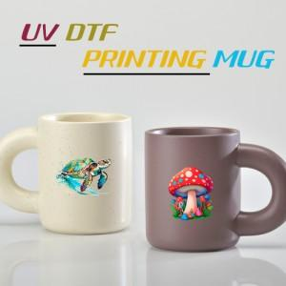

【상세/제작정보】 | <p><span style="font-size: 14pt;">※ 기본수량 미만 발주 진행시 별도 문의 바랍니다.</span></p><p><span style="font-size: 14pt;">※ 200개 미만 선물포장시 120,000원(VAT별도) 발생 됩니다.</span></p><p><span style="font-size: 14pt;">※ 운임비 별도 발생 됩니다.</span></p>

【인쇄/포장옵션】 | UV DTF전사인쇄 / 포장지포장

【공급단가】 | 수량 | 100~ | 300~ | 500~ | 1,000~ | 5,000~
*VAT별도 | 버터아이보리 | 6,000원 | 5,700원 | 5,600원 | 5,500원 | 5,300원
 | 코코아브라운 | 6,000원 | 5,700원 | 5,600원 | 5,500원 | 5,300원

【상품 URL】 | https://www.synergygift.co.kr:443/src/goods_detail.php?gdno=40608

